表紙
バックドア生産管理システム
基本設計工程
画面設計書
SC-K13当日実績参照

２０１９年 ９月３日

１．機能概要
プロジェクト名 |  |  | 工程名称 | 機能ID |  | 機能名称 |  |  |  | 作成日 |  | 2019-09-03 | 作成者 | 李
B/D生産管理システム |  |  | 基本設計 | SC-K13 |  | 当日実績参照 |  |  |  | 更新日 |  |  | 更新者

１. 機能概要

１.１ 機能説明

 | 当日各工程、設備別に、合格数、不良数などの当日の実績を参照する画面。

１.２ 処理フロー

メニュー

実績参照メニュー

当日実績参照
マスタ関係
実績管理関係

１.３ 入出力テーブル

 | No | 種別 | テーブル名（As-is） |  | テーブル名（To-be） |  | 参照 | 追加 | 更新 | 削除 | 備考
 | 1 | マスタ関係 | 工程グループマスタ |  |  |  | ○ |  |  |  | 工程データを取得して、判断する。
 | 2 | マスタ関係 | 生産製品マスタ |  |  |  | ○ |  |  |  | 製品データを取得して、参照する。
 | 3 | マスタ関係 | コードマスタ |  |  |  | ○ |  |  |  | コードマスタデータを取得して、参照する。
 | 4 | マスタ関係 | 標準通過工程マスタ |  |  |  | ○ |  |  |  | 工程データを取得して、参照する。
 | 5 | マスタ関係 | 品種マスタ |  |  |  | ○ |  |  |  | 品種データを取得して、参照する。
 | 6 | マスタ関係 | 車種マスタ |  |  |  | ○ |  |  |  | 車種データを取得して、参照する。
 | 7 | マスタ関係 | 設備マスタ |  |  |  | ○ |  |  |  | 設備データを取得して、参照する。
 | 8 | 実績管理関係 | 作業計画データ |  |  |  | ○ |  |  |  | 金型番号を取得して、画面に表示する。
 | 9 | 実績管理関係 | 実績管理データ |  |  |  | ○ |  |  |  | 実績管理データを抽出して、画面に表示する。
 | 10 | 実績管理関係 | 実績登録データ |  |  |  | ○ |  |  |  | 実績登録データを計算して、画面に表示する。
 | 11 | 実績管理関係 | 実績数量 |  |  |  | ○ |  |  |  | 実績数量データを取得して、画面に表示する。

２．レイアウト
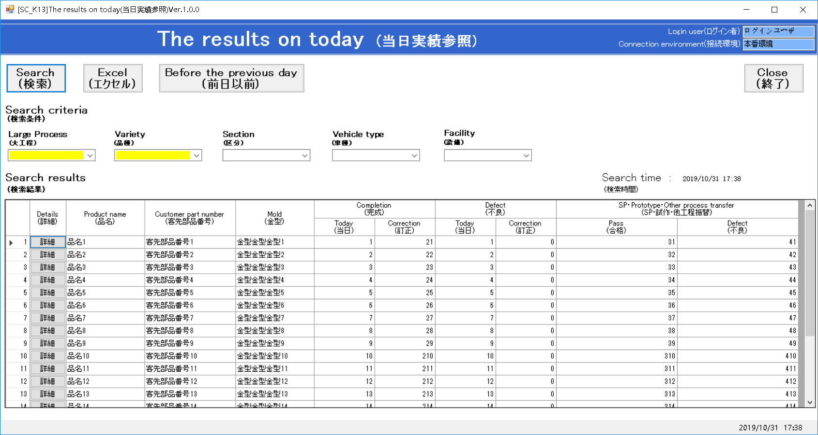
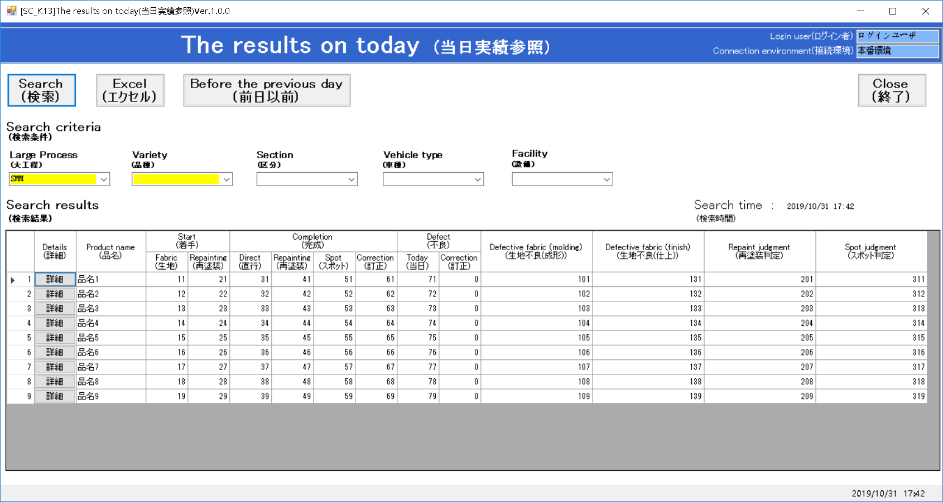
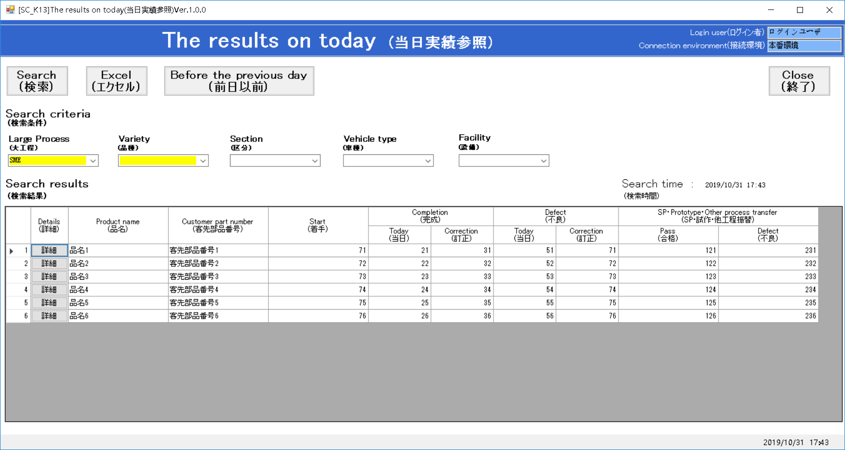
プロジェクト名 | 工程名称 | 機能ID | 機能名称 | 作成日 | 2019-09-03 | 作成者 | 李
B/D生産管理システム | 基本設計 | SC-K13 | 当日実績参照 | 更新日 |  | 更新者

２. 画面レイアウト

参照用レイアウト
[K-13]The results on today(当日実績参照) Ver.1.0.0 |  |  |  |  |  |  |  |  |  |  |  |  |  |  |  |  |  |  |  |  |  |  |  |  |  |  |  |  |  |  |  | - |  | □ | ×
The results on today(当日実績参照) |  |  |  |  |  |  |  |  |  |  |  |  |  |  |  |  |  |  |  |  |  |  |  |  |  |  | Login name |  |  |  | ＸＸＸ ＸＸＸ
 |  |  |  |  |  |  |  |  |  |  |  |  |  |  |  |  |  |  |  |  |  |  |  |  |  |  | Environment |  |  |  | 本番環境

Search
(検索)
Excel
(エクセル)
Before the previous day
(前日以前)
Close
(終了)

Search condition
(検索条件)
 | Large Process |  |  |  |  |  | Variety |  |  |  | Section |  |  |  |  | Vehicle type |  |  |  |  | Facility
 | (大工程) |  |  |  |  |  | (品種) |  |  |  | (区分) |  |  |  |  | (車種) |  |  |  |  | (設備)
 | SMD：射出成形 |  |  |  |  | ▼ | 01：Mバックドア |  |  | ▼ | 04：P32R |  |  |  | ▼ |  |  |  | ▼ |  |  |  |  |  | ▼

Search results
(検索結果) |  |  |  |  |  |  |  |  |  |  |  |  |  |  |  |  |  |  |  |  |  |  |  | Search time |  |  |  | ： | yyyy/MM/dd hh:mm
 |  |  |  |  |  |  |  |  |  |  |  |  |  |  |  |  |  |  |  |  |  |  |  | (検索時間)
 |  | No. |  | Details | Product name |  |  |  | Customer part number |  |  | Mold |  | Completion |  |  |  |  |  | Defect |  |  |  |  | SP・Prototype・Other process transfer
 |  |  |  | 詳細 | 品名 |  |  |  | 客先部品番号 |  |  | 金型 |  | 完成 |  |  |  |  |  | 不良 |  |  |  |  | SP･試作･他工程振替
 |  |  |  |  |  |  |  |  |  |  |  |  |  | Today |  |  | Correction |  |  | Today |  | Correction |  |  | Pass |  |  |  | Defect
 |  |  |  |  |  |  |  |  |  |  |  |  |  | 当日 |  |  | 訂正 |  |  | 当日 |  | 訂正 |  |  | 合格 |  |  |  | 不良
 |  |  | 1 | 詳細 |  |  |  |  |  |  |  |  |  |  |  |  |  |  |  |  |  |  |  |  |  |  |  |  |  |  |  |  | ▲
 |  |  | 2 | 詳細
 |  |  | 3 | 詳細
 |  |  | 4 | 詳細
 |  |  | 5 | 詳細
 |  |  | 6 | 詳細
 |  |  | 7 | 詳細
 |  |  | 8 | 詳細
 |  |  | 9 | 詳細
 |  |  | 10 | 詳細
 |  |  | 11 | 詳細
 |  |  | 12 | 詳細
 |  |  | 13 | 詳細
 |  |  | 14 | 詳細
 |  |  | 15 | 詳細 |  |  |  |  |  |  |  |  |  |  |  |  |  |  |  |  |  |  |  |  |  |  |  |  |  |  |  |  | ▼

 |  |  |  |  |  |  |  |  |  |  |  |  |  |  |  |  |  |  |  |  |  |  |  |  |  |  |  |  |  |  |  |  | 2019/05/28 | 15:10

[K-13]The results on today(当日実績参照) Ver.1.0.0 |  |  |  |  |  |  |  |  |  |  |  |  |  |  |  |  |  |  |  |  |  |  |  |  |  |  |  |  |  |  |  | - |  | □ | ×
The results on today(当日実績参照) |  |  |  |  |  |  |  |  |  |  |  |  |  |  |  |  |  |  |  |  |  |  |  |  |  |  | Login name |  |  |  | ＸＸＸ ＸＸＸ
 |  |  |  |  |  |  |  |  |  |  |  |  |  |  |  |  |  |  |  |  |  |  |  |  |  |  | Environment |  |  |  | 本番環境

Search
(検索)
Excel
(エクセル)
Before the previous day
(前日以前)
Close
(終了)

Search condition
(検索条件)
 | Large Process |  |  |  |  |  | Variety |  |  |  | Section |  |  |  |  | Vehicle type |  |  |  |  | Facility
 | (大工程) |  |  |  |  |  | (品種) |  |  |  | (区分) |  |  |  |  | (車種) |  |  |  |  | (設備)
 | SMD：射出成形 |  |  |  |  | ▼ | 01：Mバックドア |  |  | ▼ | 04：P32R |  |  |  | ▼ |  |  |  | ▼ |  |  |  |  |  | ▼

Search results
(検索結果) |  |  |  |  |  |  |  |  |  |  |  |  |  |  |  |  |  |  |  |  |  |  |  | Search time |  |  |  | ： | yyyy/MM/dd hh:mm
 |  |  |  |  |  |  |  |  |  |  |  |  |  |  |  |  |  |  |  |  |  |  |  | (検索時間)
 |  | No. |  | Details | Product name |  |  | Start |  | Completion |  |  |  |  |  | Defect |  |  |  | Defective fabric |  |  | Defective fabric |  |  | Repaint judgment |  |  |  | Spot judgment
 |  |  |  | 詳細 | 品名 |  |  | 着手 |  | 完成 |  |  |  |  |  | 不良 |  |  |  | (molding) |  |  | (finish) |  |  | 再塗装判定 |  |  |  | スポット判定
 |  |  |  |  |  |  |  | Fabric | Repainting | Direct | Repainting | Spot | Correction |  |  | Today |  | Correction |  | 生地不良(成形) |  |  | 生地不良(仕上)
 |  |  |  |  |  |  |  | 生地 | 再塗装 | 直行 | 再塗装 | スポット | 訂正 |  |  | 当日 |  | 訂正
 |  |  | 1 | 詳細 |  |  |  |  |  |  |  |  |  |  |  |  |  |  |  |  |  |  |  |  |  |  |  |  |  |  |  |  | ▲
 |  |  | 2 | 詳細
 |  |  | 3 | 詳細
 |  |  | 4 | 詳細
 |  |  | 5 | 詳細
 |  |  | 6 | 詳細
 |  |  | 7 | 詳細
 |  |  | 8 | 詳細
 |  |  | 9 | 詳細
 |  |  | 10 | 詳細
 |  |  | 11 | 詳細
 |  |  | 12 | 詳細
 |  |  | 13 | 詳細
 |  |  | 14 | 詳細
 |  |  | 15 | 詳細 |  |  |  |  |  |  |  |  |  |  |  |  |  |  |  |  |  |  |  |  |  |  |  |  |  |  |  |  | ▼

 |  |  |  |  |  |  |  |  |  |  |  |  |  |  |  |  |  |  |  |  |  |  |  |  |  |  |  |  |  |  |  |  | 2019/05/28 | 15:10

[K-13]The results on today(当日実績参照) Ver.1.0.0 |  |  |  |  |  |  |  |  |  |  |  |  |  |  |  |  |  |  |  |  |  |  |  |  |  |  |  |  |  |  |  | - |  | □ | ×
The results on today(当日実績参照) |  |  |  |  |  |  |  |  |  |  |  |  |  |  |  |  |  |  |  |  |  |  |  |  |  |  | Login name |  |  |  | ＸＸＸ ＸＸＸ
 |  |  |  |  |  |  |  |  |  |  |  |  |  |  |  |  |  |  |  |  |  |  |  |  |  |  | Environment |  |  |  | 本番環境

Search
(検索)
Excel
(エクセル)
Before the previous day
(前日以前)
Close
(終了)

Search condition
(検索条件)
 | Large Process |  |  |  |  |  | Variety |  |  |  | Section |  |  |  |  | Vehicle type |  |  |  |  | Facility
 | (大工程) |  |  |  |  |  | (品種) |  |  |  | (区分) |  |  |  |  | (車種) |  |  |  |  | (設備)
 | SMD：射出成形 |  |  |  |  | ▼ | 01：Mバックドア |  |  | ▼ | 04：P32R |  |  |  | ▼ |  |  |  | ▼ |  |  |  |  |  | ▼

Search results
(検索結果) |  |  |  |  |  |  |  |  |  |  |  |  |  |  |  |  |  |  |  |  |  |  |  | Search time |  |  |  | ： | yyyy/MM/dd hh:mm
 |  |  |  |  |  |  |  |  |  |  |  |  |  |  |  |  |  |  |  |  |  |  |  | (検索時間)
 |  | No. |  | Details | Product name |  |  |  | Customer part number |  |  | Start |  | Completion |  |  |  |  |  | Defect |  |  |  |  | SP・Prototype・Other process transfer
 |  |  |  | 詳細 | 品名 |  |  |  | 客先部品番号 |  |  | 着手 |  | 完成 |  |  |  |  |  | 不良 |  |  |  |  | SP･試作･他工程振替
 |  |  |  |  |  |  |  |  |  |  |  |  |  | Today |  |  | Correction |  |  | Today |  | Correction |  |  | Pass |  |  |  | Defect
 |  |  |  |  |  |  |  |  |  |  |  |  |  | 当日 |  |  | 訂正 |  |  | 当日 |  | 訂正 |  |  | 合格 |  |  |  | 不良
 |  |  | 1 | 詳細 |  |  |  |  |  |  |  |  |  |  |  |  |  |  |  |  |  |  |  |  |  |  |  |  |  |  |  |  | ▲
 |  |  | 2 | 詳細
 |  |  | 3 | 詳細
 |  |  | 4 | 詳細
 |  |  | 5 | 詳細
 |  |  | 6 | 詳細
 |  |  | 7 | 詳細
 |  |  | 8 | 詳細
 |  |  | 9 | 詳細
 |  |  | 10 | 詳細
 |  |  | 11 | 詳細
 |  |  | 12 | 詳細
 |  |  | 13 | 詳細
 |  |  | 14 | 詳細
 |  |  | 15 | 詳細 |  |  |  |  |  |  |  |  |  |  |  |  |  |  |  |  |  |  |  |  |  |  |  |  |  |  |  |  | ▼

 |  |  |  |  |  |  |  |  |  |  |  |  |  |  |  |  |  |  |  |  |  |  |  |  |  |  |  |  |  |  |  |  | 2019/05/28 | 15:10

